Пропозиція_товари_розбиття
Додаток №1 до Запиту №2933_IK
Форма цінової пропозиції

(Назва Учасника), надає свою пропозицію щодо участі у закупівлі Планшетів Lenovo
Відомості про підприємство |  |  |  | Повне найменування учасника – суб’єкта господарювання
 |  |  |  | Ідентифікаційний код за ЄДРПОУ або реєстраційний номер облікової картки платника податків
 |  |  |  | Реквізити (адреса - юридична та фактична, телефон, факс, телефон для контактів, e-mail, розрахунковий рахунок)
Відомості про особу (осіб), які уповноважені представляти інтереси Учасника |  |  |  | (Прізвище, ім’я, по батькові, посада, контактний телефон).

№ п/п | Назва | Технічні характеристики та опис |  |  |  | ОВ | Кількість | Ціна за одиницю, грн | Всього вартість, грн | Умови оплати, % передплати /післяплати | Термін поставки товару, календарних днів
 |  | Запит |  | Пропозиція Вказати параметри та характеристики по кожному пункту |  |  |  | (з урахуванням всіх податків і зборів)
1 | 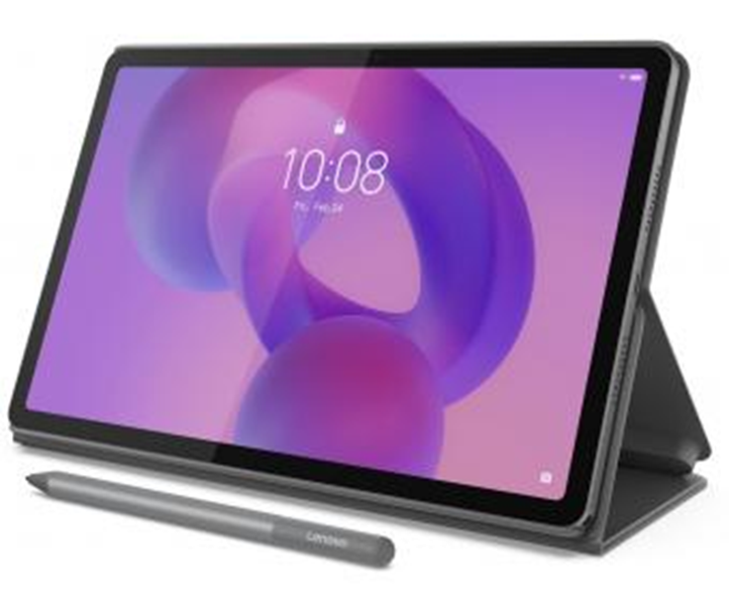 Планшет Lenovo Idea Tab 8/128 5G+Pen and Folio Case або еквівалент | Торгова марка Lenovo, або еквівалент |  | Учасник має зазаначити торгову марку та фото (обв'язково) |  | шт | 27 |  | 0.00 ₴
 |  | Дісплей: | Діагональ екрана 11 дюймів | Дісплей: | Пропозиція Учасника
 |  | Тип матриці: | IPS | Тип матриці: | Пропозиція Учасника
 |  | Роздільна здатність: | 2560 × 1600 | Роздільна здатність: | Пропозиція Учасника
 |  | Яскравість: | 500 ніт | Яскравість: | Пропозиція Учасника
 |  | Частота оновлення: | 90 Гц | Частота оновлення: | Пропозиція Учасника
 |  | Сенсорний екран: | 10‑point Multi‑touch | Сенсорний екран: | Пропозиція Учасника
 |  | Покриття екрана: | глянцеве | Покриття екрана: | …
 |  | Захист: | від відбитків | Захист:
 |  | Процесор: | Модель CPU MediaTek Dimensity 6300 | Процесор:
 |  | Кількість ядер, шт.: | 8-м | Кількість ядер, шт.:
 |  | Робочі частоти: | ГГц 2*2,4 ГГц+6*2,0 ГГц | Робочі частоти:
 |  | Модель CPU: | ARM Mali‑G57 MC2 | Модель CPU:
 |  | Пам'ять ОЗП Обсяг, ГБ: | 8 | Пам'ять ОЗП Обсяг, ГБ:
 |  | ПЗП Обсяг, ГБ: | 128 | ПЗП Обсяг, ГБ:
 |  | Слот для карт пам’яті: | microSD | Слот для карт пам’яті:
 |  | Камера: | Тильна, Мпікс 8 | Камера:
 |  | Web-камера: | Мп 5 | Web-камера:
 |  | Автофокус: | є | Автофокус:
 |  | Спалах: | немає | Спалах:
 |  | Акустика: | Потужність, Вт 4 × 1,0 Вт | Акустика:
 |  | Виробник: | Dolby Atmos | Виробник:
 |  | Порти та роз'єми: | USB Type-C, 1x USB-C 2.0 | Порти та роз'єми:
 |  | HDMI: | немає | HDMI:
 |  | Аудио: | 3,5 мм | Аудио:
 |  | Мережа і комунікації: | Wi-Fi 802/11 ac (Wi-Fi 5), Biuetooth 5.2, 3G/4G, 5G | Мережа і комунікації:
 |  | Кількість SIM‑карт: | 1 | Кількість SIM‑карт:
 |  | NFC-чіп: | НІ | NFC-чіп:
 |  | GPS-модуль: | A-GPS, Galileo, Glonass | GPS-модуль:
 |  | Автономність: | Lithium‑Polymer | Автономність:
 |  | Ємність, мА*год.: | 7040 | Ємність, мА*год.:
 |  | Час роботи до, г: | до 14 | Час роботи до, г:
 |  | Швидка зарядка: | Ні | Швидка зарядка:
 |  | Версія ОС: | Android 15 | Версія ОС:
 |  | Док-станція: | Ні | Док-станція:
 |  | Наявність стилуса: | Є | Наявність стилуса:
 |  | Чохол у комплекті: | Так | Чохол у комплекті:
 |  | Комплектація: | Планшет, Чохол, Інструкція користувача, Зарядний пристрій, Lenovo Tab Pen | Комплектація:
 |  | Корпус: | Колір - Сірий | Корпус:
 |  | Матеріал корпусу: | метал | Матеріал корпусу:
 |  | Сертифікати: | TÜV Rheinland Flicker Free TÜV Rheinland Low Blue Light IPS2 ENERGY STAR 9.0 RoHS-compliant , ErP Lot 6/26 | Сертифікати:
 |  | Розміри: | Товщина, мм: 6, Вага, грам: 480 Габарити (ШхГхВ), мм: 254,59х166,15х6,99 | Розміри:
 |  | Гарантія: | 1 рік | Гарантія:
 |  |  |  | Учасник має зазаначити країну-виробника
 |  |  |  | Візуалізація
Всього вартість пропозиції, грн* |  |  |  |  |  |  |  |  | 0.00 ₴
* Товариство Червоного Хреста України є громадською неприбутковою організацією і просить надати максимальні знижки на товар, вказаний у ціновій пропозиції.
** Закупівля відбувається одним лотом
*** Пропозицію надати у форматі .pdf та у форматі Exel
Умови оплати: _________________ (прописати)
Термін доставки з дати підписання договору: _________________ (календарних днів, прописати)
Примітка: вартість одиниці продукції та загальну вартість пропозиції потрібно заповнювати у гривнях, зазначаючи цифрове значення, яке має не більше двох знаків після коми.
Ми погоджуємось, що всі витрати, пов’язані з доставкою товару, завантажувально-розвантажувальними роботами, здійснюються за рахунок Постачальника за наданою адресою: Київ, Київська обл., (точна адреса буде надана переможцю перед заключенням договору).
Ми погоджуємося та ознайомлені з умовами типового Договору ТЧХУ (Додаток №2 до Запиту).
Ми погоджуємося з умовами, що Замовник має право розділити дану закупівлю між декількома постачальниками за умови наявності більш вигідних умов на різні позиції.
Ми погоджуємося з умовами, що Ви можете відхилити нашу чи всі надані пропозиції, та розуміємо, що Ви не обмежені у прийнятті будь-якої іншої пропозиції з більш вигідними для Вас умовами.
Ми погоджуємось зафіксувати цінову пропозицію протягом 90 днів календарних днів з моменту подачі
Подаючи свою пропозицію ми підтверджуємо повну комплектацію та відповідність умовам зазначеним в Запиті.
Учасники повинні надсилати цінові пропозиції з підписом і печаткою (за наявності)

 | Дата:

 | Керівник організації/ФОП:____________________________ ( ____________________)
 | МП підпис ПІБ

